Распределение
Балл | Кол-во наблюдений | Доля наблюдений в сегменте балла | Доля наблюдений (накопленная) | Число наблюдений, где status=1 | Доля наблюдений, где status=1 в сегменте балла | Доля наблюдений, где status=1 в сегменте балла (накопленная)
[0 ; 250 ) | 345 | 5.40% | 100.00% | 230 | 67% | 32%
[ 250 ; 300 ) | 342 | 5.35% | 94.60% | 206 | 60% | 30%
[ 300 ; 350 ) | 405 | 6.33% | 89.26% | 215 | 53% | 29%
[ 350 ; 400 ) | 421 | 6.58% | 82.92% | 199 | 47% | 27%
[ 400 ; 450 ) | 444 | 6.94% | 76.34% | 199 | 45% | 25%
[ 450 ; 500 ) | 563 | 8.81% | 69.39% | 218 | 39% | 23%
[ 500 ; 550 ) | 568 | 8.88% | 60.59% | 213 | 38% | 21%
[ 550 ; 600 ) | 631 | 9.87% | 51.70% | 184 | 29% | 18%
[ 600 ; 650 ) | 594 | 9.29% | 41.84% | 130 | 22% | 15%
[ 650 ; 700 ) | 609 | 9.52% | 32.55% | 97 | 16% | 13%
[ 700 ; 750 ) | 520 | 8.13% | 23.02% | 89 | 17% | 12%
[ 750 ; 800 ) | 443 | 6.93% | 14.89% | 52 | 12% | 9%
[ 800 ; 1000] | 509 | 7.96% | 7.96% | 31 | 6% | 6%

Roc-кривая для обучающей выборки |  |  |  | Roc-кривая для тестовой выборки
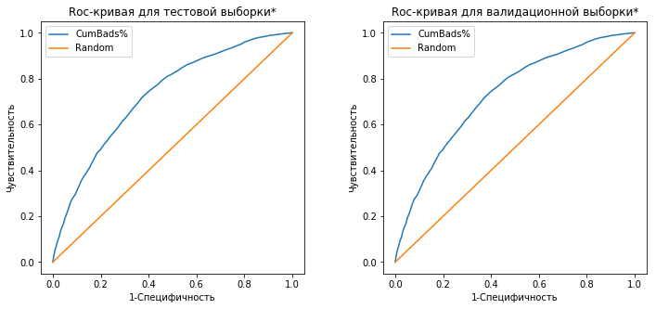

AUC_Ed= | 0.728 |  |  | AUC_Test= | 0.728
Gini_Ed= | 0.456 |  |  | Gini_Test= | 0.456

*Валидационная и тестовая выборки совпадают т.к. модель учится на базе K-Folds предсказания строится для отложеного фолда

